Sheet1
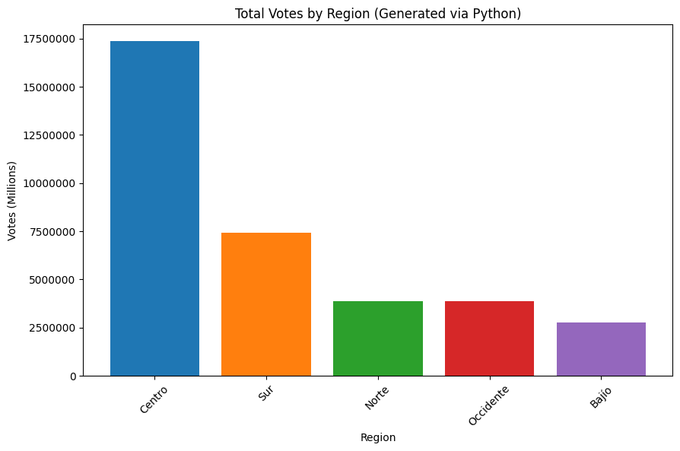
Zona | Total_Votos
Centro | 17357680
Sur | 7431930
Norte | 3893682
Occidente | 3872339
Bajío | 2759092

